图片
把图片复制粘贴到对应行 B 列（左上角对准该格，Alt+左键吸附）；没放图的用默认图
包装袋图片 | 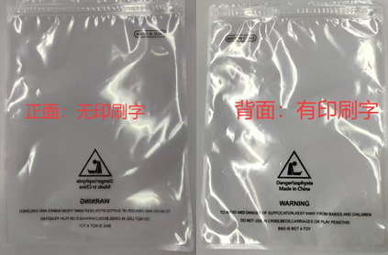
主唛 | 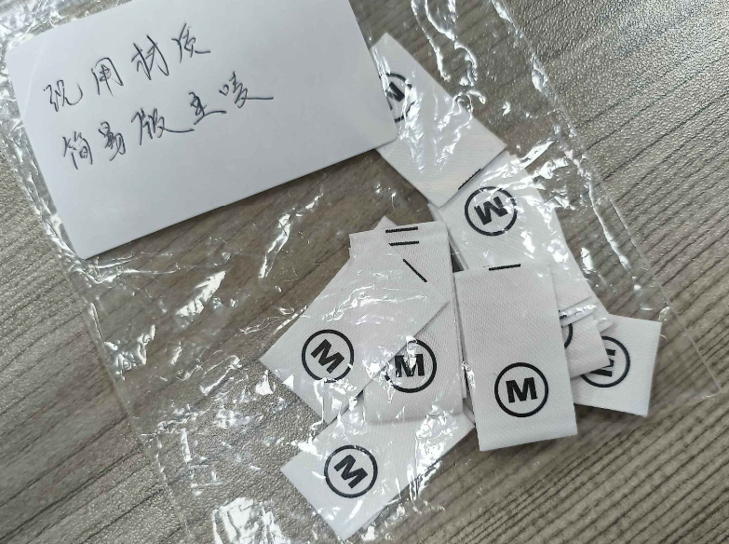
吊牌 | 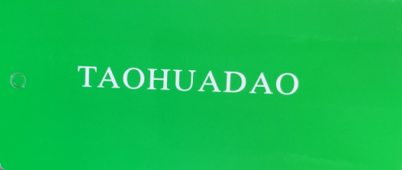
温馨提示卡片 | 